상품제안서
스카이 케어 아이워머 무선 온열 수면 안대 | 상품코드: S46293

 |  |  |  |  |  |  | 02-713-8555 | www.synergygift.co.kr
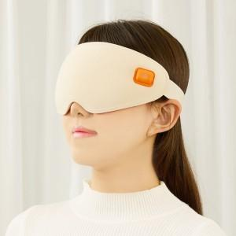 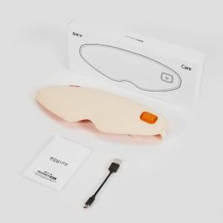

【상세/제작정보】 | <p><span style="font-size: 14pt;">※ 50개 미만 선물포장시 통합비용 발생(\35,000원 부가세별도)</span></p>

【인쇄/포장옵션】 | 스티커 / 포장지포장

【공급단가】 | 수량 | 20~ | 100~ | 300~ | 500~ | 1,000~
*VAT별도 | 단가 | 16,300원 | 16,080원 | 15,420원 | 15,020원 | 14,630원

【상품 URL】 | https://www.synergygift.co.kr:443/src/goods_detail.php?gdno=46293

